Asistencia
Asistencia General
Asistencia general | N° | %

Convocados inasistentes | 37 | 59%
Asistentes | 26 | 41%

Asistencia Organizaciones (aprox)
Asistencia ORG COMUNITARIAS | N° | %

Convocados inasistentes | 14 | 67%
Asistentes | 7 | 33%

Asistencia JJVV/COSOC (aprox)
Asistencia JJVV/COSOC | N° | %

Convocados inasistentes | 8 | 38%
Asistentes | 13 | 62%

Asistencia vecinos al azar (aprox)
Asistencia Vecinos al azar | N° | %

Convocados inasistentes | 15
Asistentes | 6 | 62%

Tématica
¿Que otra temática se podría incluir?
Temática nueva | Votos | %

Educación | 8 | 30%
Ninguna | 7 | 27%
Salud | 6 | 23%
Trabajo | 1 | 4%
Vial | 1 | 4%
Deportes | 1 | 4%
Recreación | 1 | 4%
Cultura | 1 | 4%

Priorización
Temática más relevante
Temática más relevante | Votos | %

Seguridad | 12 | 46%
Comunidad | 5 | 19%
Espacio público | 3 | 11%
Medio ambiente | 2 | 8%
Otra temática | 2 | 8%
Nulo | 2 | 8%

Temática menos relevante
Temática menos relevante | Votos | %

Nueva temática | 14 | 54%
Medio ambiente | 6 | 23%
Espacio público | 3 | 11%
Nulo | 2 | 8%
Seguridad | 1 | 4%
Desarrollo comunitario | 0 | 0%

Ubicación nueva temática
Ubicación nueva temática | Votos | %

1° | 2 | 56%
2° | 6 | 24%
3° | 1 | 8%
4° | 2 | 8%
5° | 14 | 4%

Encuesta
¿Has consultado datos de transparencia durante 2022?
Pregunta 1 | Votos | %

Si | 9 | 41%
No | 12 | 55%
Nulo | 1 | 4%

Formato entrega información
Pregunta 2 | Votos | %

Infografia | 2 | 9%
Video | 6 | 27%
Documento digital | 3 | 14%
Formato impreso | 11 | 50%

N° Participaciones en instancias participativas
Pregunta 3 | Votos | %

0 | 3 | 14%
1-2 | 1 | 4%
3-4 | 5 | 23%
5-6 | 2 | 9%
7+ | 11 | 50%

Tipo instancias participativas
Pregunta 4 | Votos | %

Consultas ciudadanas | 10 | 45%
Cabildos presenciales | 11 | 50%
Encuentros virtuales | 0 | 0%
Nulo | 1 | 5%

Cuentas públicas presenciadas
Pregunta 5 | Votos | %

Presidencial | 11 | 35%
Legislativa | 1 | 3%
Municipal | 16 | 52%
Ninguna | 3 | 10%

Información más relevante para los asistentes
Pregunta 6 | Votos | %

Informes financieros | 5 | 23%
Resultados de gestión | 17 | 77%
Compras | 0 | 0%
Actas de reuniones | 0 | 0%
Contrataciones | 0 | 0%

Pregunta 7 | Votos | %

SISTEMATIZADO
CON
ASISTENCIAS

Palabras
 | Sistematización de palabras

 | Priorización tematicas

A | De las tematicas priozadas en los consejos barriales ¿Cuál es la que considera más importante?

1 | Seguridad | Plazas | Paraderos | Desimpatizantes
2 | Desarrollo comunitario, abarcar varias areas medio ambiente, espacio publico, autogestión | Seguridad salud
3 | Desarrollo comunitario: recuperar espacios brindar seguridad | Espacio publico: recuperación espacios (tomas)mejor seguridad | Seguridad | Seguridad
4 | Espacio publico, empoderamiento, no cosas raras | Espacio publico, seguridad autopista, prostitucion, robos, | Seguridad, tema pais, encerrados sin salir calle
5 | medio ambiente: cambio climatico, reciclaje | seguridad (participación comunitaria), tomarse calle | desarrollo comunitario
6 | medio ambiente, recuperacion de espacios | combatir delincuencia | seguridad social
7 | Seguridad | educacion
8 | seguridad y medio abmiente | seguridad espacio publico | medioambiente | tema seguridad

B | En su opinión: ¿Qué otra teática debiese ser incluida en el plan de acción OGP Maipu 2022?

1 | Educación local | Salud mental | Coordinación municipio vecinos | Recreación | Ordenamiento social
2 | Salud | operativos grandes patologias comunes visión, diabetes, hipertensión
3 | Transparencia | Vinculación ciudadana (participación)
4 | Mejoramiento calles | Deportes relación espacio publico | Talleres no solo en espacios comunitarios, incentivar uso plazas lugares publicos
5
6 | cogestion barrios | atribuciones jjvv | municipio trabajo con jjvv | participacion carabineros intancias entregar información opinion
7 | educacion base
8 | apoyo cultural | laboral | salud publica



 | Gobierno abierto

C | Explica con tus propias palabras gobierno abierto

1 | Gobierno consulta ciudadana | Escuchar entender | Necesitan valor aporte ciudadano
2 | Calidad, transparencia, comunicación | Priorizar autogestion diregentes | Impulsar participacion vecinos y vecinas junto municipio
3 | Transparencia | Participación | Vinculante
4 | Herramientas participar vinculantemente | Abrirse nuevos actores segumiento proyectos instalar buena voluntad | Dejar tomar decisiones en 4 paredes, participacion activa vinculante
5 | abrir ciudadania toma decisiones | oportunidad participe gestion formulación tomas decisiones | escuchar vecinos vecinas | abrir municipio gente consultas
6
7 | gobierno activo, transparente y comunicativo, inclusivo | con fin llegar todos juntos, asumiendo perdidas ganancias
8 | instancia participativa ciudadania puede expresar opinion | gobierno todos, dirigentas sociales vecinos comunes | espacios construccion la gobernabilidad | participacion vinculante altos estandares de transparancia co-gobierno sociedad civil

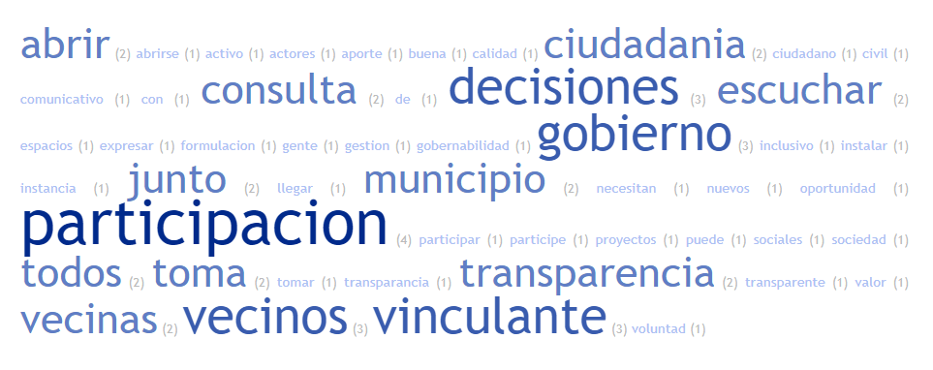

D | Relata una experiencia de gobierno abierto en la que te viste involucrado

1 | Ogp Maipu interesante beneficioso nutritivo | reunión inicial no he tenido otra experiencia
2 | Generar lazos comunidad | Involucrarse enterarse procesos mensajes, porque antes tabu
3 | Cuenta publica | Caminata barrial | Encuentros virtuales | Eleccion COSOC | Consejo barrial | Planificación estrategica
4 | Participación empresa junto compañeros mejorar espacio trabajo | Participación ciudadana proceso de acreditación camaras fondepe | No comprendo todo el concepto, visibilizar compras, factibilidad proyectos
5 | participar liderazgo comité reunion alcalde | reunion participativa hablar tema pension alimenticia | reunion plan laboral | gobierno barrio, munibarrio
6
7 | cabildos constituyentes | consejo barrial
8

E | Señale un aspecto positivo y otro por mejorar en relación al foro 1

 | Positivo | Negativo
1 | Valorar ejercicio participativo | Mas masividad más tiempo participación
2 | Optimo involucrarse vecinos vecinas distintos ambitos saber escuchar demas opiniones prioridades distintas | Horario metodo difusión
3 | Forma trabajo | horario aumentar participación
4 | Abrir puertas participación ciudadana trabajar distintos grupos | Necesidad mayor compromiso gente participar puntalidad evento
5 | bien planificado buen espiritu valora priorizacion comodidad sede, tratamiento tematicas relevantes | necesidad gente, hacerlo afuera, juventud variedad edad evento masivo genero
6
7 | instancias paticipativa encuentro de realidades construccion | probabilidad no instancias sostenidas sin tesultados no observar la situacion desde otra perspectiva
8

 | POSITIVO

 | NEGATIVO

